Sheet1
仓储/电商公司：义乌昌仓进出口有限公司 保税仓理货报告
 |  | 二线 |  |  |  | 商家：子鼎
 |  |  |  |  |  |  |  |  |  | 到货时间：2026年07月27号
项号 | 中文品名 | 货主料号 | 条形码 | 理论入库数据 | 规格 | 实际入库数量 |  | 差异数量 |  | 有效期 | 批次
 |  |  |  |  |  | 合格品 | 残次品 | 多到货 | 少到货
1 | JOMALONELONDON/祖玛珑英国梨与小苍兰香水100ML |  | 690251019113 |  |  |  | 1 |  |  | 2028-04-01 | B45 | 变形+无包装袋 | 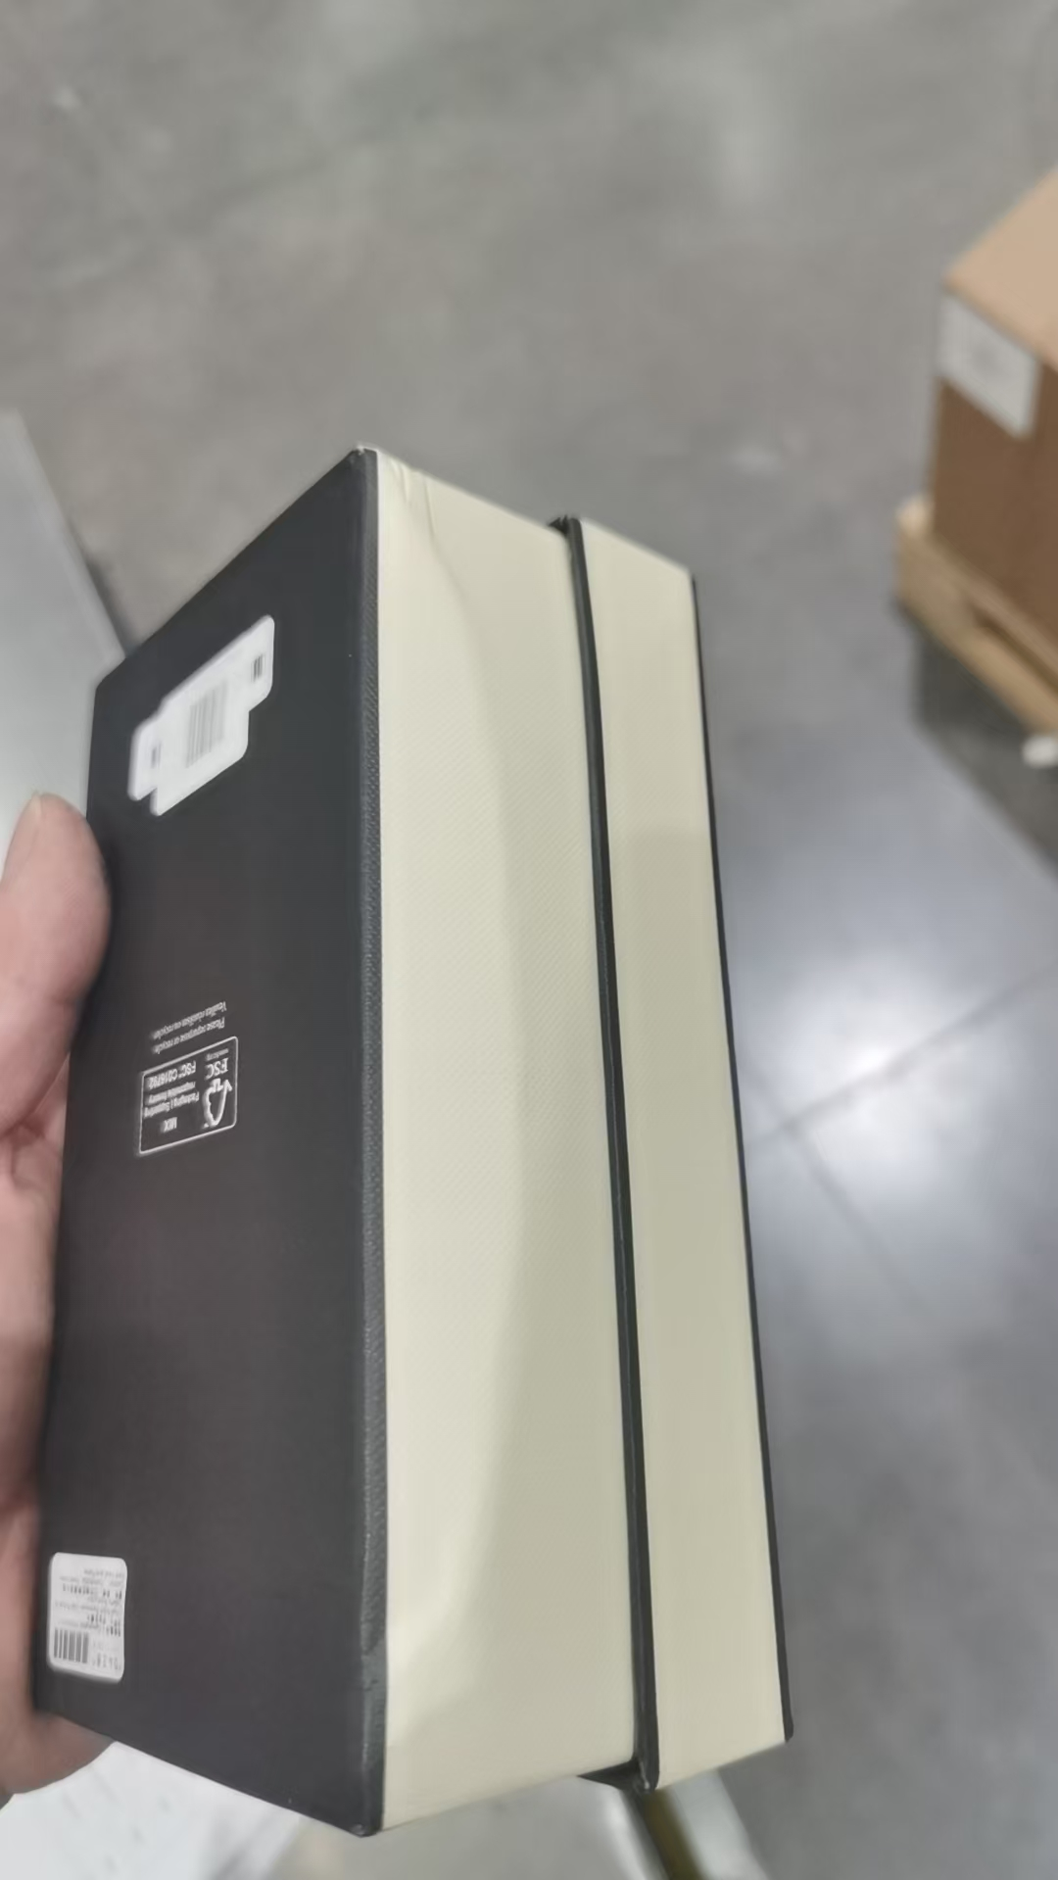 | 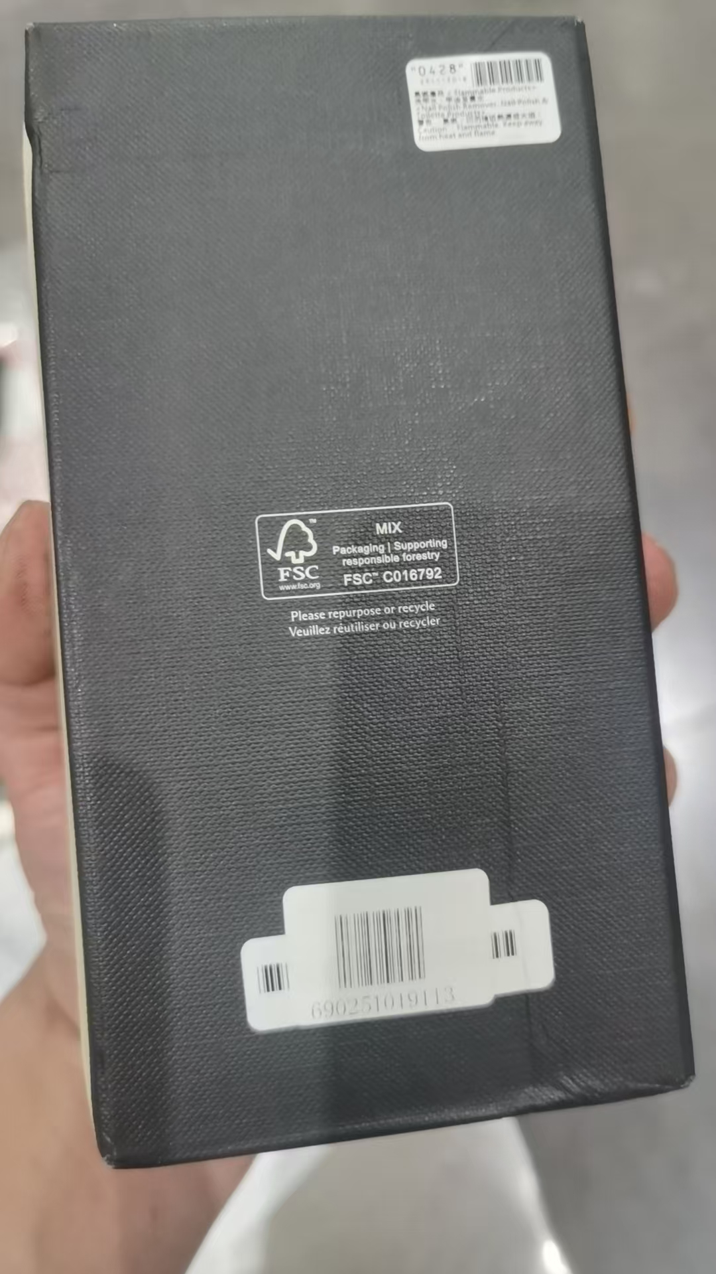
2 | HERMES爱马仕尼罗河花园香水EDT100ML |  | 3346138900087 |  |  |  | 3 |  |  |  | 36670 | 变形 | 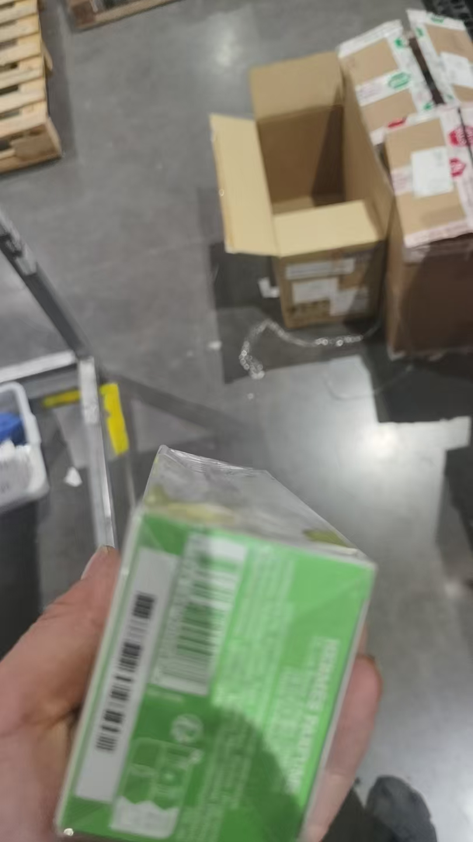 | 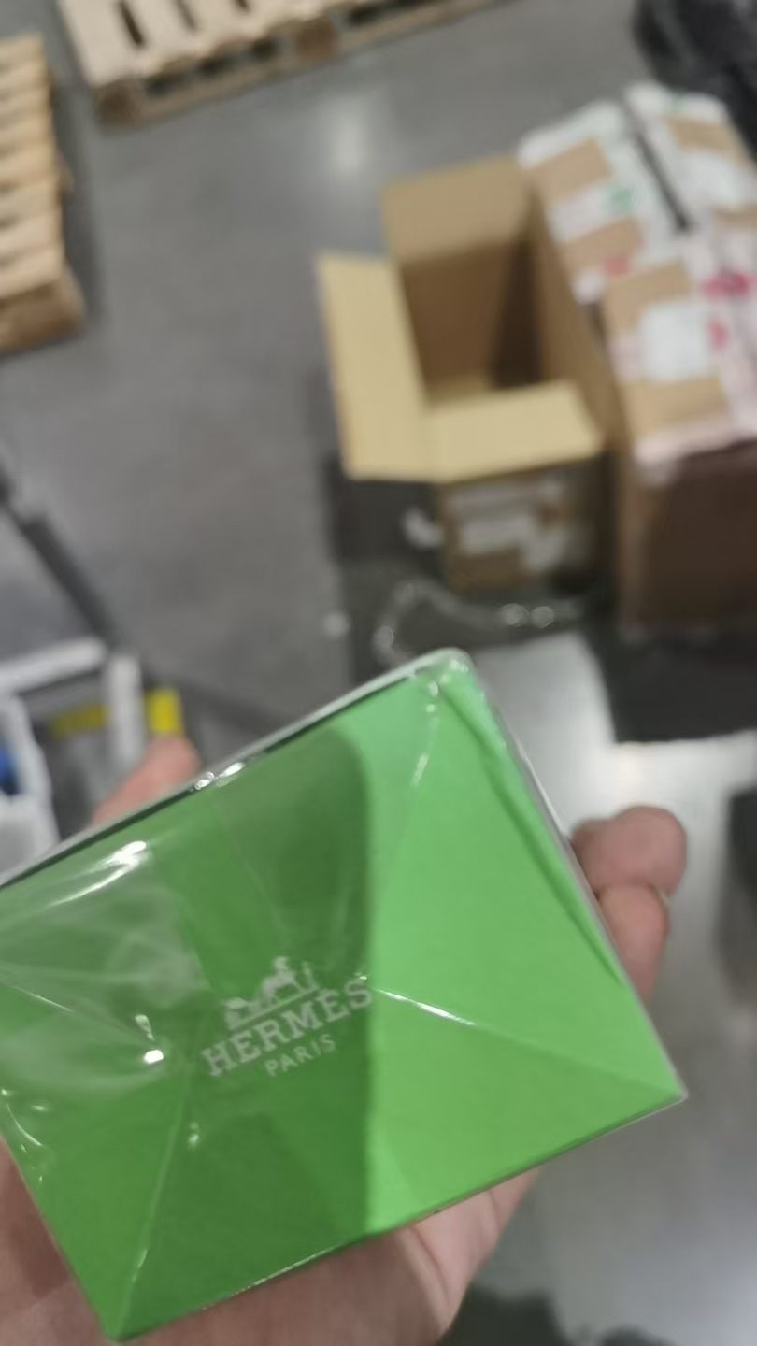
3 | HERMES爱马仕尼罗河花园香水EDT50ML |  | 3346138900094 |  |  |  | 3 |  |  |  | 37028 | 变形 | 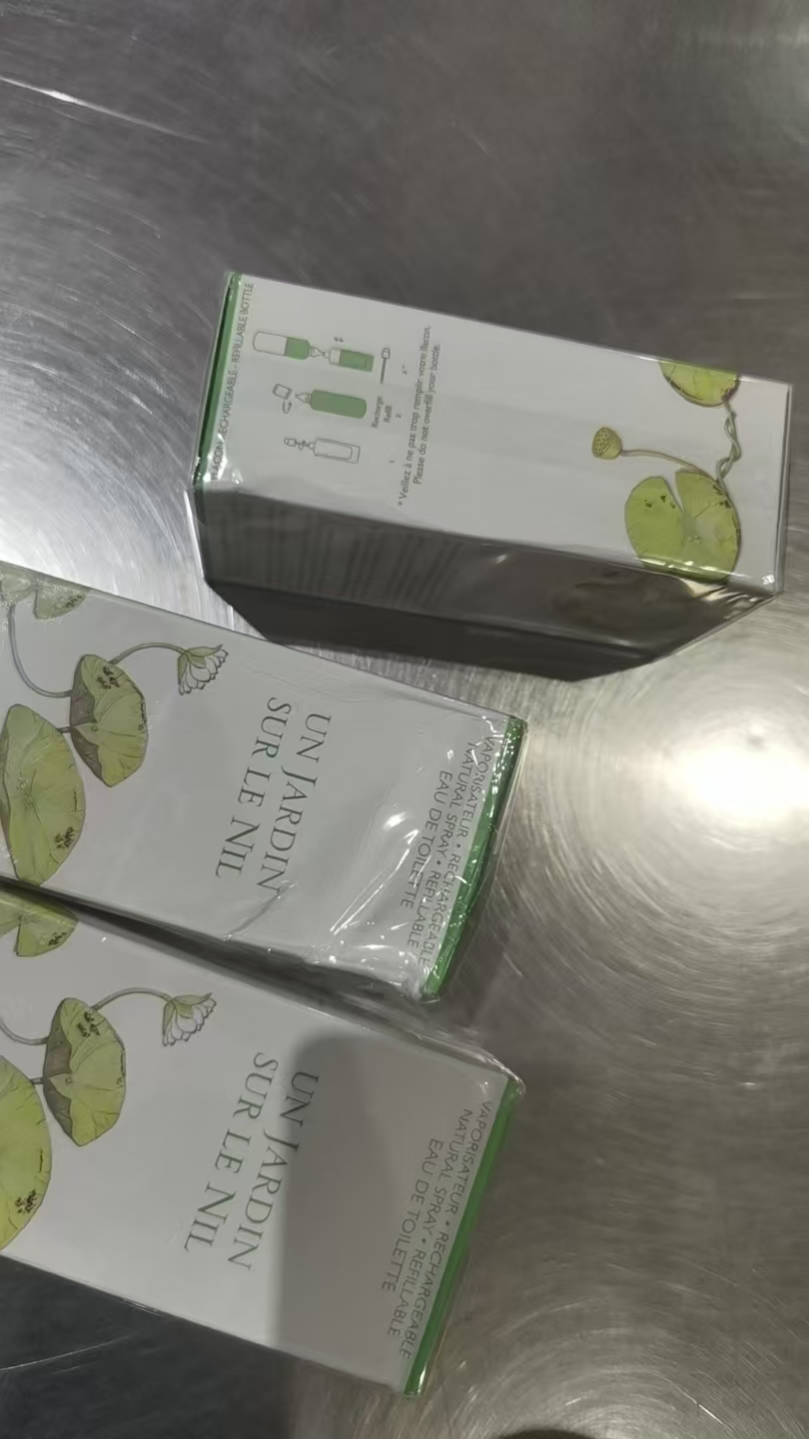
4 | VERSACE范思哲粉耀晶钻香水EDT90ML |  | 8011003993826 |  |  |  | 1 |  |  |  | 307F00A | 变形 | 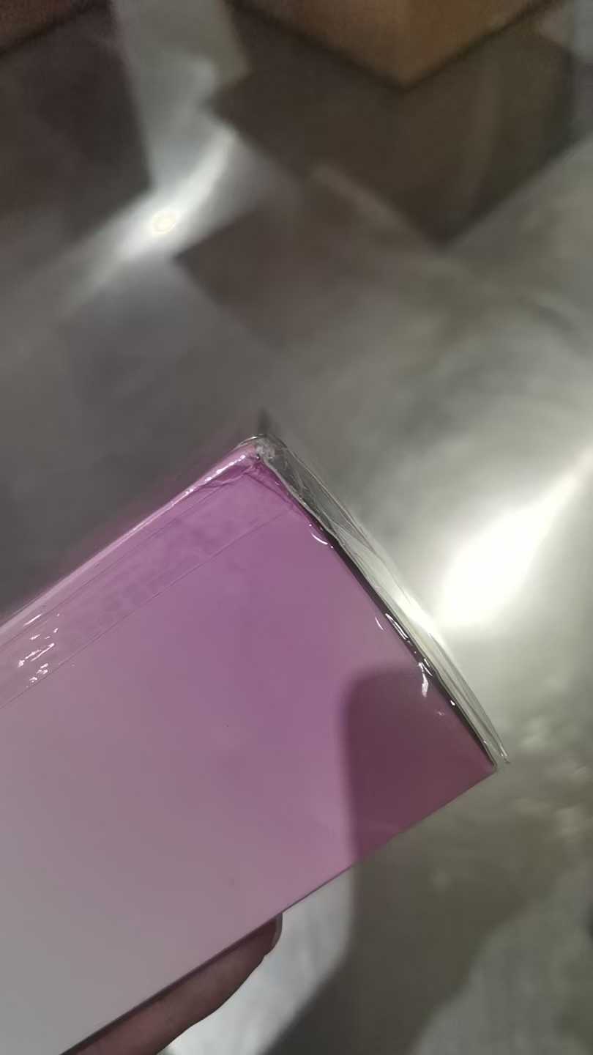
5 | JOMALONELONDON祖玛珑蓝风铃香水EDC100ML |  | 690251021734 |  |  |  | 1 |  |  | 2027-12-01 | AC4 | 变形+破损 | 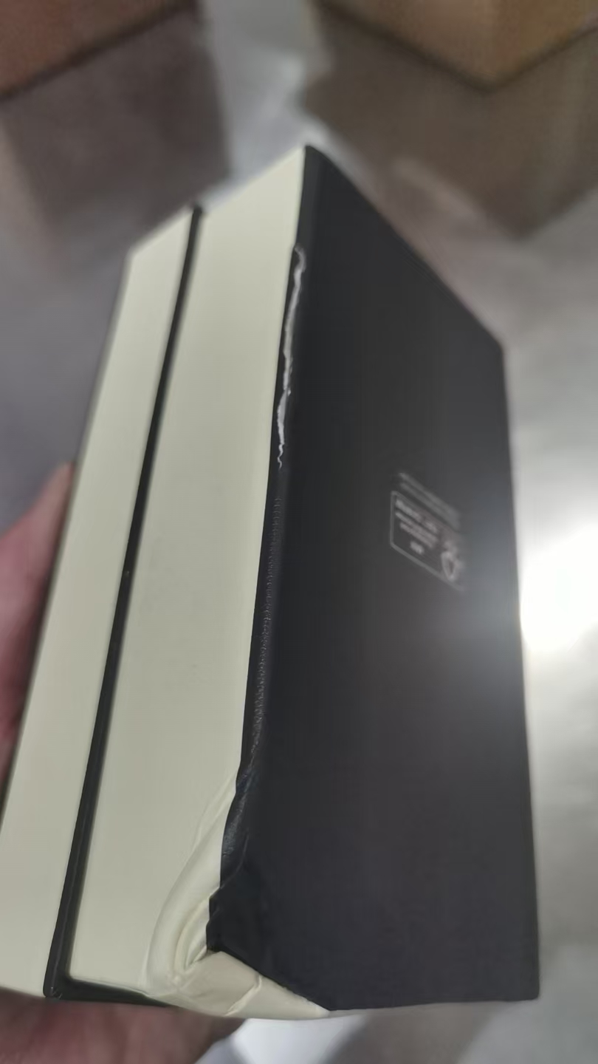
6 | JOMALONELONDON祖玛珑鼠尾草与海盐香水30ML |  | 690251033720 |  |  | 1 |  |  |  | 2028-10-01 | CA5
7 | JOMALONELONDON祖玛珑英国橡木与榛果香水EDC30ML |  | 690251057009 |  |  | 1 |  |  |  | 2028-01-01 | B15
合计 |  |  |  |  |  | 2 | 9 | 0 | 0
 |  |  |  |  |  |  |  | 差异合计： | 0
备注： | 数据单位：以向海关申报单位为准。 |  |  |  |  | 11
理货时间(日期）：2026年07月27号
 | 跨境仓库B1
本报告以打印版本为准，手写（或涂改）无效。

